公金受取口座をご利用の保護者様へ
公金受取口座をご利用の保護者様へ
制度概要

公金受取制度とは、マイナポータル内の事前登録された預貯金口座に公金振込を行う制度です。※詳細については、デジタル庁ＨＰ（https://www.digital.go.jp/policies/account_registration/） をご確認ください。

利用方法
＜専用封筒＞
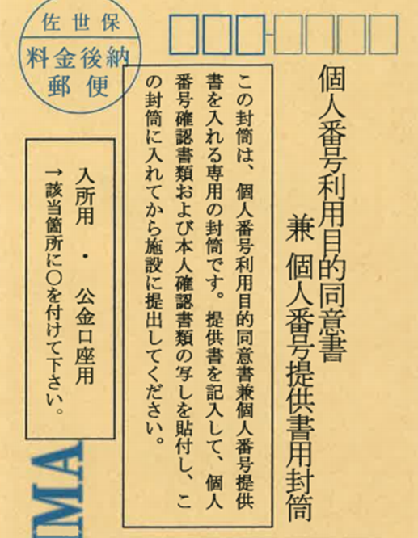
⑴「個人番号利用目的同意書 兼 個人番号提供書」を記入の上、「専用封筒」に入れて、ご利用施設へ提出します。 ※封筒（右図欄）に「〇」をつけてください。

公金口座用に〇をつけてください。

⑵公金受取口座にて振込希望の方は、「佐世保市実費徴収に係る補足給付事業補助金交付申請書兼請求書」の「振込先記入欄」の「□ 公金受取口座を利用します。」にチェックマークを記入してください。

＜佐世保市実費徴収に係る補足給付事業補助金交付申請書兼請求書(裏面）＞

チェック（必須）

注意事項
●公金受取口座の口座変更・登録抹消を行うと、反映までに一定期間時間がかかります。

●仮に公金受取口座の登録抹消を行った際は、別途口座情報を改めてご提出いただきます。
●「個人番号利用目的同意書 兼 個人番号提供書」のご提出がないと、振込を行うこと が出来ません。（請求書と同時にご提出いただいても結構です。）

●書類や専用封筒については、ご利用される施設にございます。

[お問い合わせ先] 佐世保市保育幼稚園課 電話０９５６－２４－１１１１（内線５４２2）

